상품제안서
Take Out (피크닉/보온보냉)도시락가방 | 상품코드: F05504

 |  |  |  |  |  |  | 02-412-0044 | www.easy1.co.kr
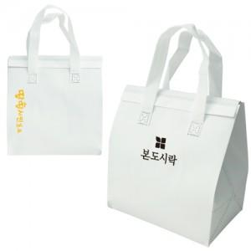

【상세/제작정보】 | 벌크로 출고됩니다.

【인쇄/포장옵션】 | 실크 / 포장불가능

【공급단가】 | 수량 | 300~ | 500~ | 1,000~ | 3,000~ | 5,000~
*VAT별도 | 단가 | 1,260원 | 1,210원 | 1,170원 | 1,120원 | 1,080원

【상품 URL】 | https://dev.easy1.co.kr:443/src/goods_detail.php?gdno=5504

